Лист1
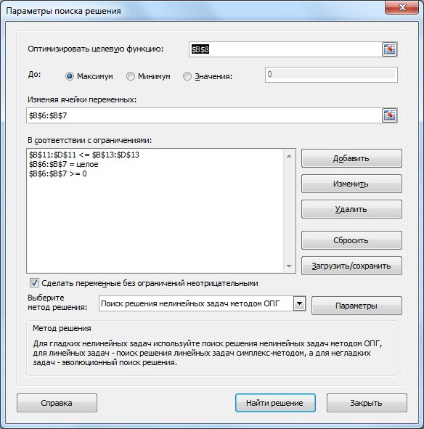
Вид сырья | C1 | C2 | C3 | Запасы
Изделие П1 | 2 | 2 | 4 | C1 | 8
Изделие П2 | 1 | 4 | 2 | C2 | 16
 |  |  |  | C3 | 15
Партия в 1000 ед | Кол-во партий | Цена на 1000 шт | Себестоимость
для п1 | 3 | 15000 | 12000
для п2 | 9 | 17000 | 15000
Доход | 27000 | max

Требуется сырья | C1 | C2 | C3
 | 15 | 42 | 30
Ограничения | <= | <= | <=
 | 200 | 110 | 120

